vd1
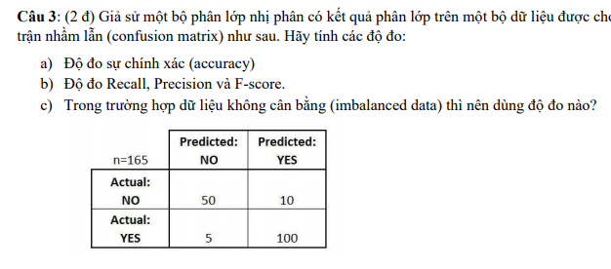

Tính độ chính xác và độ truy hồi

Accuracy = | 0.965
Precision = | 0.391
Recall = | 0.300

Accuracy = | 0.965 | Yes | 5 | 100 | 105
Precision = | 0.391 | No | 50 | 10 | 60
Recall = | 0.300 |  |  |  | 165

